Estadísticas
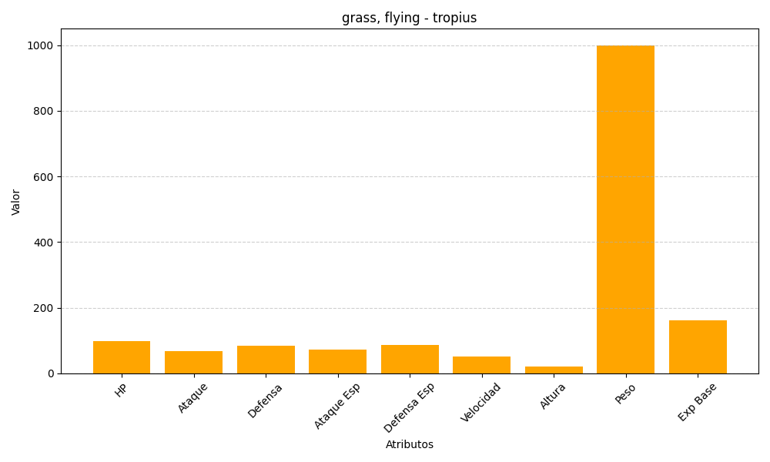
ID | Nombre | Tipo | HP | Ataque | Defensa | Ataque Especial | Defensa Especial | Velocidad | Altura | Peso | Experiencia Base
357 | tropius | grass, flying | 99 | 68 | 83 | 72 | 87 | 51 | 20 | 1000 | 161

